상품제안서
베이스어스 위즈덤 오토 15W 차량용 무선 충전 거치대 | 상품코드: F23312

 |  |  |  |  |  |  | 02-412-0044 | www.easy1.co.kr
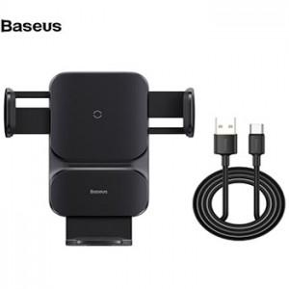

【상세/제작정보】 | 베이스어스 위즈덤 오토 15W 차량용 무선 충전 거치대 인쇄 : 레이저인쇄 박스당 제품수량 : 30개 포장 : 종이케이스 (무료) 색상 : 블랙

【인쇄/포장옵션】 | 레이저 / 포장지포장

【공급단가】 | 수량 | 30~ | 50~ | 100~ | 300~ | 500~
*VAT별도 | 단가 | 38,160원 | 37,520원 | 36,570원 | 35,930원 | 34,980원

【상품 URL】 | http://www.easy1.co.kr/src/goods_detail.php?gdno=23312

